Home(before login)
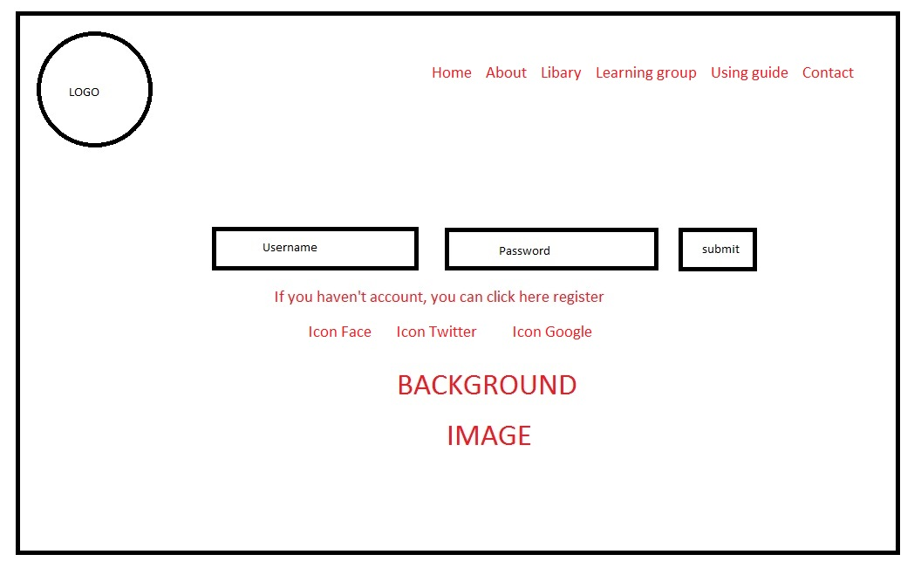

User sign-up
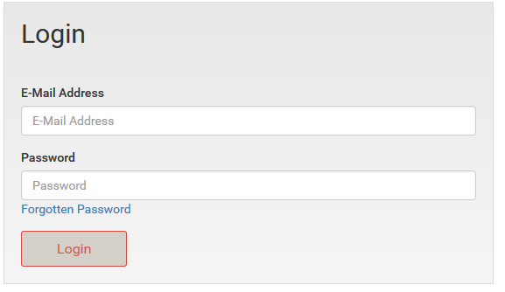
Sign-up

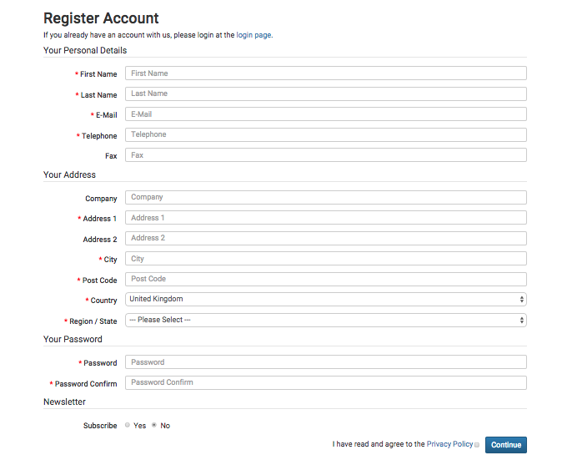

forget password

Active account

Login

Vocabulary modules
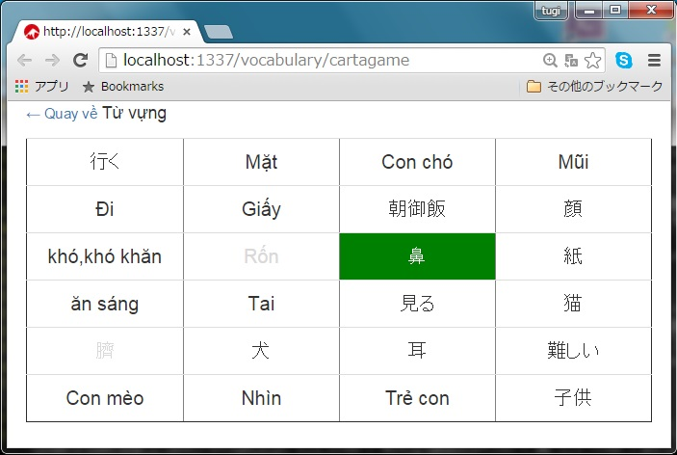
▪️Flash card style module

▪️Quick learning style module

▪️Cartagame learning style module

